Bug report
# | Summary | Steps To Reproduce | Actual result | Expected result | Attachment
1 | Додається пустий запис до списку при натисненні кнопки "Add to list" | 1. Запустити додаток "ListBoxer" 2. Натиснути кнопку "Add to list" 3. Звернути увагу на кількість записів у пункті "Records in list" | Кількість записів у пункті "Records in list" збільшується | Кількість записів у пункті "Records in list" не змінюється | 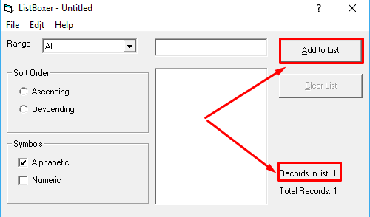
2 | Некоректне відображення результатів сортування введених числових даних при встановленому перемикачі "Descending" | 1. Запустити додаток "ListBoxer" 2. У групі "Symbols" активувати checkbox "Numeric" 3. Додати поступово декілька чисел до списку 3. Активувати перемикач "Descending" 4. Звернути увагу на результат сортування | Введені числа відсортовані неправильно за спаданням | Введені числа відсортовані правильно за спаданням | 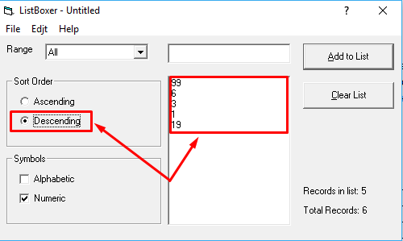
3 | Помилка в написі пункту меню "Edjt" | 1. Запустити додаток "ListBoxer" 2. Звернути увагу на напис пункту меню "Edjt" | Назва пункту меню "Edjt" | Назва пункту меню "Edit" | 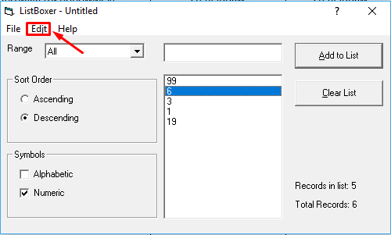
4 | Некоректно працююча кнопка "Exit Setup" на етапі інсталяції додатка | 1. Запустити "Setup.exe" 2. Натиснути "Exit Setup" 3.Звернути увагу на інформаційне вікно | З'явилось інформаційне вікно з помилкою | Вихід з вікна інсаталяції | screen1
5 | Відсутня кнопка "Setup" в інсталяційному меню | 1. Запустити "Setup.exe" 2. Натиснути "Ок" 3.Звернути увагу на відсутність кнопки "Setup" в інсталяційному меню | Відсутність кнопки "Setup" в інсталяційному меню | У інсталяційному меню наявна кнопка "Setup", яка дозволяє розпочати процес інсталяції програми. | screen1
6 | Відсутність ярлика програми після установки | 1. Запустити "Setup.exe" 2. Натиснути "Ок" 3.Натискаємо "Exit setup" 4.Звергнути увагу на відстутність ярлика на роб.столі | Відсутність ярлика програми після установки на роб.столі | Присутність ярлика на роб.столі після встановлення
7 | Відсутність іконки програми вікна "Установки" | 1. Запустити "Setup.exe" 2. Натиснути "Ок" 3.Натискаємо "Exit setup" 4.Звернути увагу на відстутність іконки | Відсутність іконки програми вікна "Установки" на панелі | Присутність ікноки програми | sreen1
8 | У вікні видалення програми присутні кнопки з некоректним перекладом | 1.В ОС запустити "Установка та видалення програм"+ 2.Вибрати видалення "ListBoxer" 3.Звернути увагу на переклад тексту кнопок у вікні | Відображення меню видалення програми англійською, з кнопками російською мовою | Коректний переклад кнопок | screen1
9 | Відсутні відомості про поточні версії файлів та файлів для їх заміни | 1. Запустити "Setup.exe" 2. Натиснути "Ок" 3.Натискаємо на іконку 4.Обираємо "ListBox" 5.Звернути увагу на відстутність версій поточної програми | При виникненні вікна про конфлікт версій програм у діалоговому вікні відсутні відомості про поточні версії файлів та файлів для їх заміни | При виникненні вікна про конфлікт версій програм у діалоговому вікні містяться відомості про поточні версії файлів та файлів для їх заміни. | screen1
10 | Програма не згортається при натискання на панелі задач | 1.Запустити "ListBoxer" 2.Натисніть на піктограму програми на панелі задач. 3.Зверніть увагу на те що не згортається програма | Програма не реагує на натискання на панелі задач і не згортається | Програма згортається або з'являється в активному стані.
11 | Непрацюючі гарячі клавіші в меню "Edjt" | 1.Запустити "ListBoxer" 2.Натиснути на "Edjit" 3.Звернути увагу на непрацюючу команду "Cut" | Непрацююча команда "Cut"(ctrl+x) | Коректна робота команди "Cut"(ctrl+x) | screen1
12 | Непрацюючі гарячі клавіші в меню "Edjt" | 1.Запустити "ListBoxer" 2.Натиснути на "Edjit" 3.Зверніть увагу на непрацюючу команду "Copy" | Непрацююча команда"Copy"(ctrl+c) | Коректна робота команди "Copy"(ctrl+c)
13 | Непрацюючі гарячі клавіші в меню "Edjt" | 1.Запустити "ListBoxer" 2.Натиснути на "Edjit" 3.Звернути увагу на непрацюючу команду "Paste" | Непрацююча команда"Paste"(ctrl+v) | Коректна робота команди "Paste"(ctrl+v)
14 | Закриття програми не викликає вікно збереження файла | 1.Запустити "ListBoxer" 2.Натиснути на закриття програми(хрестик) 3.Звернути увагу на закриття програми без збереження файлу | Закриття програми хрестиком не викликає вікно збереження файла | Закриття програми викликає вікно збереження файла
15 | Натискання клавіши "TAB" не проходить по "Sort Order" | 1.Запустити "ListBoxer" 2.Натиснути "TAB" декілька раз 3.Зверніть увагу на "Sort Order" , яке не обирається | Натискання клавіши "TAB" не проходить по "Sort Order" | Натискання клавіши "TAB" проходить по усіх активних функціях | screen1
16 | Некоректний переклад назв кнопок, у вікні зберігання листа | 1.Запустити "ListBoxer" 2.Додати декілька значень в поле 3.Натиснути "File" 4.Натиснути "Exit" 5.Звернути увагу на некоректний переклад назв кнопок у вікні зберігання листа | Некоректний переклад кнопок, у вікні зберігання листа | Коректний переклад кнопок, у вікні зберігання листа | screen1
17 | Некоректна робота елемента "Numeric" в блоці "Symbols" | 1.Запустити "ListBoxer" 2.Обрати "Numeric" в блоці "Symbols" 3.Додати значення до списку a123, 222 4.Зняти галочку з "Numeric" 5.Звернути увагу що залишається в списку a123 | Некоректна робота елемента "Numeric" в блоці "Symbols" | Коректне сортування листа при виборі "Numeric" в блоці "Symbols" | screen1
18 | Пуста строка в списку фільтрів "Range" | 1.Запустити "ListBoxer" 2.Обрати "Range" 3.Звернути увагу на пусту строку в списку | Пуста строка в списку фільтрів "Range" | В списку фільтрів "Range" немає пустих строк | screen1
19 | Кнопка "Add to List" додає пусті значення в список | 1.Запустити "ListBoxer" 2.Обрати "Add to List" 3.Звернути увагу на додаті пусті значення | Кнопка "Add to List" додає пусті значення в список | Коректна робота кнопки "Add to List"
20 | Можливість внесення символа $ в поле введення | 1.Запустити "ListBoxer" 2.Ввести $ в поле 3.Звертаємо увагу на внесенний символ | Можливість внесення символа $ в поле введення | Відсутність змоги вводити спецсимволи | screen1
21 | Пустий список при внесенні буквенних значень | 1.Запустити "ListBoxer" 2."Range" залишаємо "none" 3.Ввести буквені значення в поле 4.Звертаємо увагу на пустий список | Пустий список при внесенні буквенних значень | Відображення значень при внесенні буквенних значень в поле | screen1
22 | "Clear list" кнопка не активна якщо внесене 1 значення | 1.Запустити "ListBoxer" 2.Додати 1 значення в поле 3.Натиснути "Clear list" 4.Звернути увагу на неактивну кнопку "Clear list" | "Clear list" кнопка не активна якщо внесене 1 значення | Можливість очистити список навіть якщо внесено 1 значення | screen1
23 | Відсутність пропонованої програми listboxer при виборі файлу | 1.Запустити "ListBoxer" 2.Додати значення в поле 3.Натиснути "Save as" 4.Перейти в директорію пк, куди зберегли файл 5.Правою клавішою виклакаєм контекстне меню 6.Звертаємо увагу на відсутність змоги відкрити файл программою "Listboxer" | Відсутність пропонованої програми listboxer при виборі файлу | Змога відкрити файл программою "Listboxer" | screen1
24 | Відсутність пункта "New file" в меню "File" | 1.Запустити "ListBoxer" 2.Натиснути "File" 3.Звернути увагу на відсутність пункта "New file" | Відсутність пункта "New file" в меню "File" | Присутність пункта "New file" в меню "File" | screen1

